Ejercicio 1
RELACIÓN DE PASAJES VENDIDOS / AGENCIA CALLAO

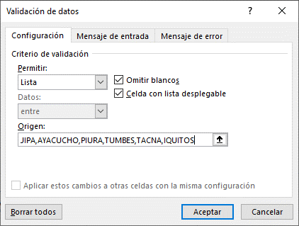
COD_BOLETO | DESTINO | NOMBRE PASAJERO | APELLIDO PASAJERO | NUM_VUELO | FECHA DE VUELO
 | AREQUIPA
 | TACNA

